Product & Marketing Research
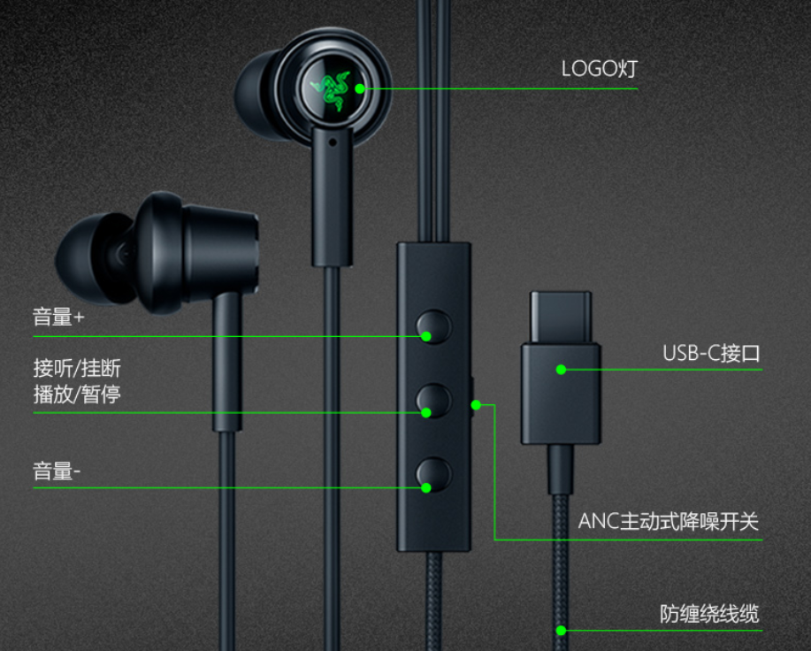
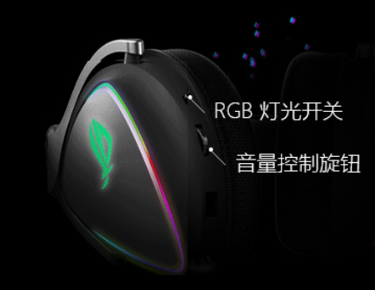
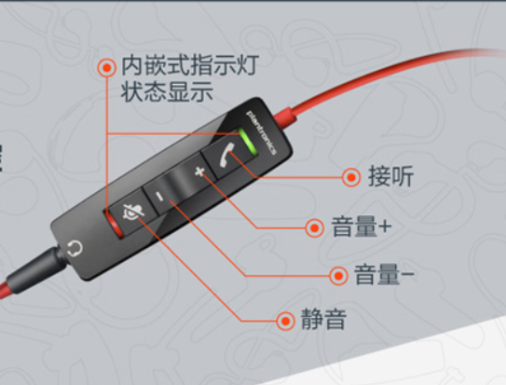
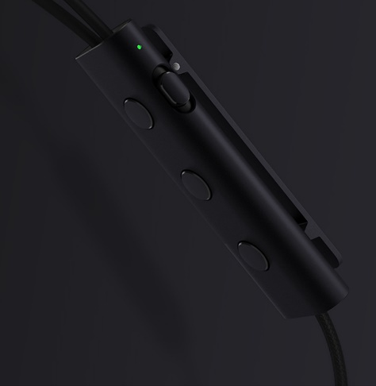
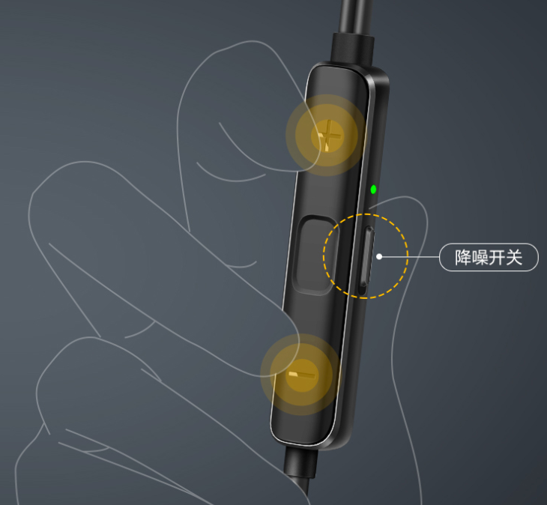
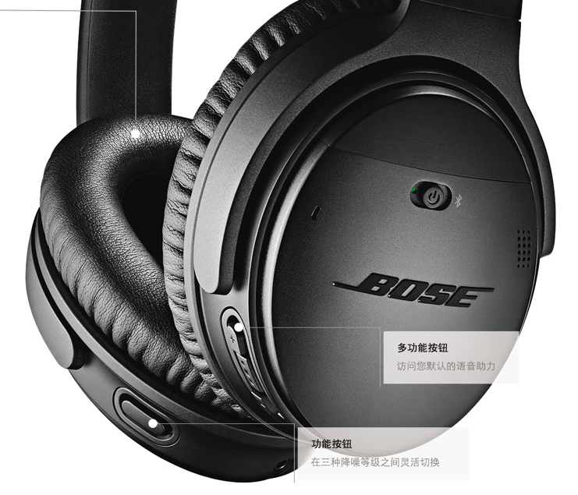
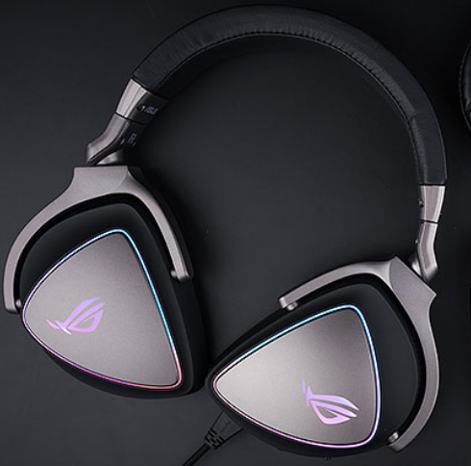
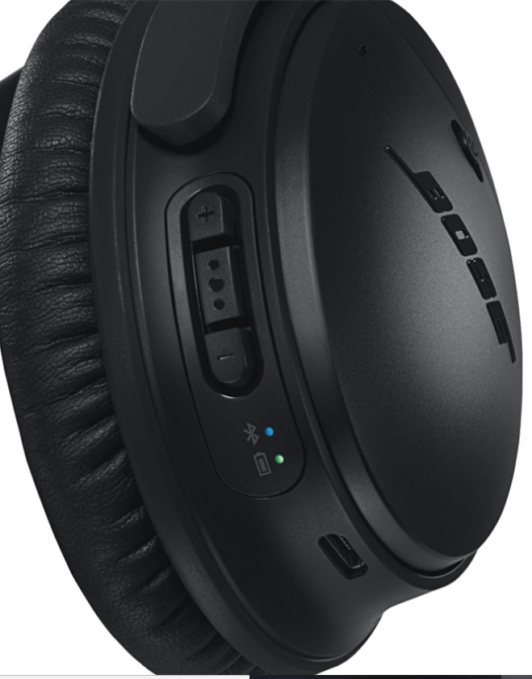
应用场景 Apllication scene |  | 听音乐+通话 Player+Talk |  | 主要应用在消费市场，连接手机、播放器、电脑、CD等设备。 Used in the consumer market,connect to mobile phones,players,computers,CD etc.
 |  | 睡眠耳机 Sleep earphone |  | 针对容易被噪音干扰无法休息，让用户能够得到宁静的休息环境。 For users who are prone to being disturbed by noise, users can enjoy a quiet rest environment.
 |  | 隔噪音耳机 ANC earphone |  | 对在高噪音的工作环境的人，进行耳朵的保护；如：五金加工厂、钢厂等工作环境。 The protect people's ears in high noise working environment, such as metals processing factory,steel mill etc.
 |  | 游戏电影耳机 Game/Movie earphone |  | 看电影和玩游戏都很有震撼的效果，声音定位清晰。 Watching movies and playing games all require shocking effects.

耳机类型 Type of headphones |  | 耳塞式 Earphone | USB-C入耳式 Earphone for USB-C |  |  |  | 降噪方案 ANC solution |  | MIC组合方案 MIC compose Solution
 |  |  | USB-C半开放式 Half open earphone for USB-C |  |  |  | 1 MIC降噪 Single MIC |  | 1MIC降噪 + 1TS拾音通话 Single MIC for ANC + Single TS for Talk
 |  |  | 蓝牙入耳式 Earphone for Bluetooth |  |  |  | 2 MIC降噪 Dual MICs |  | 1MIC降噪 + 1TS复用（即降噪又拾音通话） Single MIC for ANC + Single TS for Talk+ANC MIC
 |  |  | 蓝牙半开放式 Half open earphone for Bluetooth |  |  |  |  |  | 1MIC降噪 + 1MIC复用（即降噪又拾音通话） Single MIC for ANC + Single MIC for Talk+ANC MIC
 |  |  | TWS入耳式 Earphone for TWS |  |  |  |  |  | 2MIC降噪 + 1TS拾音通话 Dual MIC for ANC + Single TS for Talk
 |  |  | TWS半开放式 Half open earphone for TWS
 |  | 头戴式 Headphone | USB-C封闭式 Close headphone for USB-C
 |  |  | USB-C开放式 Open headphone for USB-C
 |  |  | 蓝牙封闭式 Close headphone for Bluetooth
 |  |  | 蓝牙开放式 Open headphone for Bluetooth

降噪方式 Noise reduction solutions |  | 本地降噪 Local | 物理降噪 Physics |  | 用隔音材料和隔音设计来实现一定程度降噪。 Noise reduction is achieved by using insulation materials and insulation design.
 |  |  | 单麦克风降噪 Single for ANC
 |  |  | 双麦克风降噪 Tow MIC for ANC
 |  | 运端降噪 Far-end | 上行降噪 Far-end for noise reduction |  | 九音独有的STFD降噪技术+AEC STFD + AEC

Rosa add
应用场景 |  | 参考产品 |  |  |  | 产品UI主要需求 |  |  |  |  | 详细资料参考
K歌宝 |  |  |  |  |  | 天籁K歌: https://zhuanlan.zhihu.com/p/27352153
网络主播 |  |  |  |  |  | Philips: https://mall.jd.com/index-1000085352.html?sceneval=2
电话会议扬声器 |  | 会议室样品 |  |  |  | 1. LED灯(3个,R,G,RGB)，2.按键(触摸按键)
游戏电影耳机 |  | 1. 雷蛇（Razer）战锤狂鲨USB-C接口 入耳式耳机 |  |  |  | 1. LED灯(1个，呼吸灯) 2. 按键(3个) 3.开关(1个) 4. |  |  |  |  | https://item.jd.com/100001135139.html
 |  | 2. 华硕ROG Delta TypeC 游戏耳机 电脑耳机 电竞耳机 头戴式耳机 手机耳机 |  |  |  | 1. LED灯(12000DPI RGB呼吸灯) |  |  |  |  | https://item.jd.com/100001446741.html
 |  | 3. 缤特力（Plantronics）C5220 USB Type C 头戴式耳麦话务耳机游戏娱乐耳麦带麦克风 |  |  |  | 1. LED灯(2个) 2. 按键(3个) 3. 可充电(充电检测) |  |  |  |  | https://item.jd.com/6601697.html
隔噪音耳机 |  | 4. 小米（MI）圈铁入耳式耳机/降噪耳机原装双发声单元耳机 小米降噪耳机3.5mm |  |  |  | 1. LED灯(1个) 2. 按键(3个) 3.开关(1个) 4. 可充电(充电检测)
 |  | 5.华为主动降噪耳机3 |  |  |  | 1. LED灯(1个) 2. 按键(3个) |  |  |  |  | https://www.vmall.com/product/10086576602689.html
 |  | 6. BOSE QUIETCOMFORT35Ⅱ 无线蓝牙头戴式主动降噪耳机 |  |  |  | 1. LED灯(2个) 2. 按键(4个) |  |  |  |  | https://www.vmall.com/product/10086125181859.html

对比耳机UI接口 | 1. 雷蛇（Razer） |  |  |  | 2. 华硕ROG Delta |  |  | 3. 缤特力（Plantronics）C5220 |  | 4. 小米（MI） |  | 5.华为主动降噪耳机3 | 6. Bose

